Projeto indutor
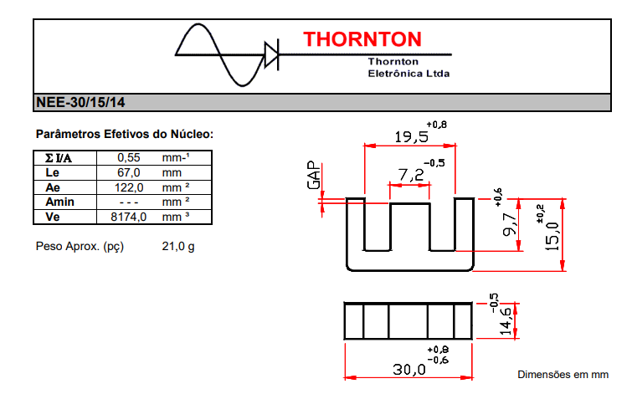
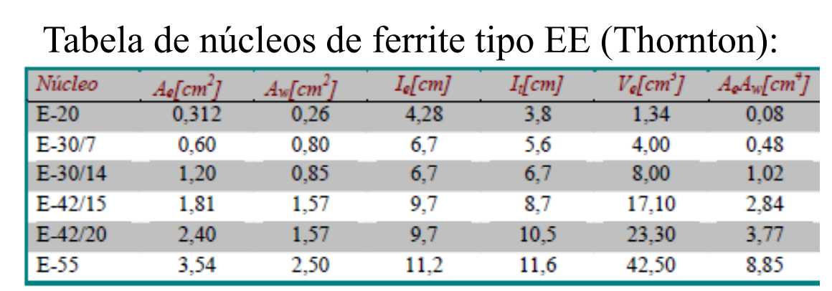
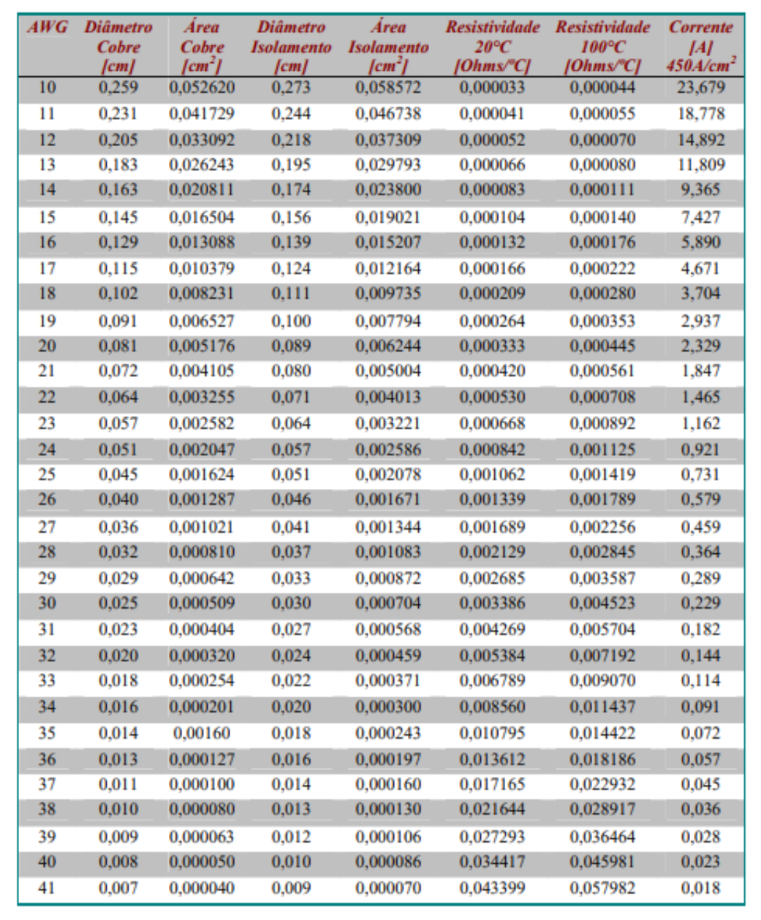
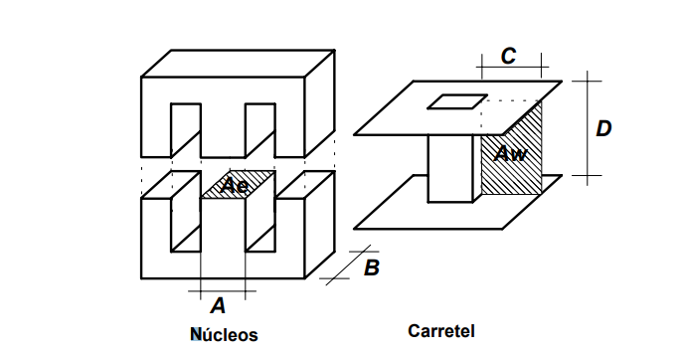
 | Dado | Descrição | Valor | Arredondamento | Unidade | Equação | Tipo | Anotações
 | Δ |  | 0.034 |  | cm | 7,5/sqrt(fs) | Calculado
 | Dfio | Calculo da seção do fio e do número de fios em paralelo | 0.067 |  | cm | 2*Δ | Calculado | Utilizar condutores abaixo do AWG21
 | Bmax | Máxima densidade de campo magnético | 0.3 |  | T | 0,7kW | Típico
 | ΔB^2,4 |  | 0.00004194 |  |  | (B*(ΔIL/ILpico))^2,4 | Calculado
 | Jmax | Densidade de corrente | 600 |  | A/cm² |  | Típico
 | Kw | Fator de utilização | 0.8 |  |  |  | Típico
 | Kh | Coeficiente de perdas por histerese | 4.00E-05 |  |  |  | Típico
 | Kf | Coeficiente de perdas por correntes parasistas | 4.00E-10 |  |  |  | Típico

 | Ae.Aw | Produto de AeAw | 0.5500 |  | cm⁴ | (L*ILpico*ILrms*10^4)/(Bmax*Jmax*Kw) | Calculado | Núcleo escolhido E-30/14
1.0512 | Ae | Área da seção transversal do núcleo | 1.2 |  | cm² | Ae | Escolhido
0.819 | Aw | Área da seção transversal da janela | 0.85 |  | cm² | Aw | Escolhido
 | Lme |  | 6.7 |  | cm | lt | Escolhido
 | A | Espessura do núcleo | 0.72 |  | cm |  | Escolhido
 | B | Comprimento do núcleo | 1.46 |  | cm |  | Escolhido
 | C | Espessura da janela | 0.455 |  | cm | ((25-15,9)/2)*10^-1 | Escolhido
 | D | Comprimento da janela | 1.80 |  | cm |  | Escolhido
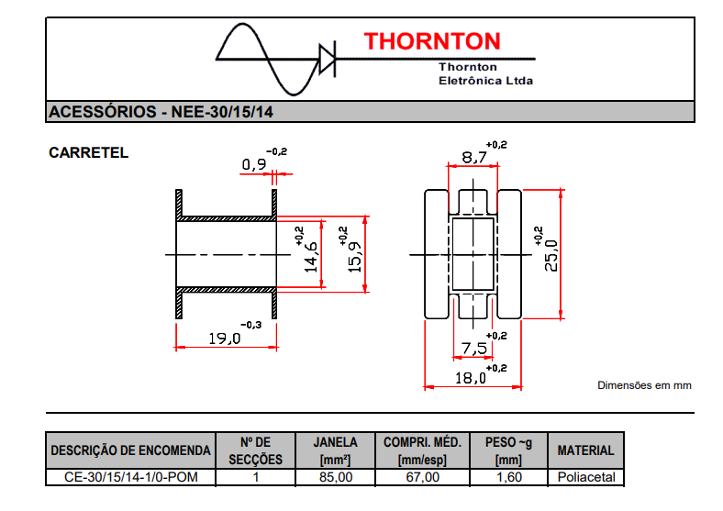
 | Ve | Volume do núcleo | 8.00 |  | cm³ |  | Escolhido
 | lespira | Comprimento médio de uma espira | 6.7 |  | cm |  | Escolhido
 | N | Número de espiras | 55.56 | 56 | voltas | (Jmax*Aw*Kw)/(ILeficaz) | Calculado
 | Entreferro | Entreferro do indutor | 0.0946 |  | cm | (N^2*uo*Ae*10^-2)/(L) | Calculado
 | SL | Área da bitola do condutor | 0.00660 |  | cm² | ILeficaz/Jmax | Calculado | AWG escolhido AWG22
 | Scu | Área do cobre cujo o diâmetro máximo é limitado por Dfio | 0.003255 |  | cm² |  | Escolhido
 | Scui | Área do cobre com isolamento | 0.004013 |  | cm² |  | Escolhido
 | pfio | Resistividade do fio | 0.00053 |  | ohms/°C |  | Escolhido
 | ncond | Número de condutores em paralelo | 2.028 | 2 |  | SL/Scu | Calculado
 | Awmin |  | 0.5618 |  |  | (N*ncond*ScuI)/(Kw) | Calculado
 | Exec | Possibilidade de execução | 0.6610 |  |  | Awmin/Aw | Calculado
 | lfio | Tamanho do fio | 3.75 |  | m | N*Lme | Calculado
 | Rcobre |  | 0.003055
 | Pcobre | Perdas no cobre | 0.05 |  |  | (pfo*lespira*N*ILeficaz^2)/ncondutores | Calculado
 | Pnucleo | Perdas magnéticas | 0.0010065 |  |  | ΔB2,4*(Kh*f+Kf*f^2)*Ve | Calculado
 | ΔT | Elevação de temperatura | 1.40 |  | °C | (Pcobre+Pnucleo)*23*(Ae*Aw)^-0,37 | Calculado
 |  | Tamanho do chicote | 4.752 | m |  |  | Calculado

 |  |  | 2.309401077

 |  | Am: seção transversal

Projeto do transformador
Dado | Descrição | Valor | Arredondamento | Unidade | Equação | Tipo
Δ |  | 0.034 |  | cm | 7,5/sqrt(fs) | Calculado
Dfio | Calculo da seção do fio e do número de fios em paralelo | 0.067 |  | cm | 2*Δ | Calculado | AWG max=22
Kw | Fator de ocupação | 0.8 |  |  |  | Escolhido
Kp | Fator de ocupação do primário | 0.6 |  |  |  | Típico
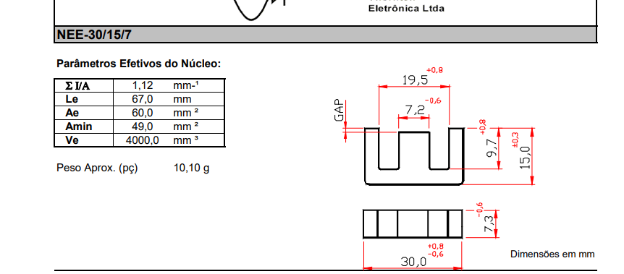
Pt |  | 50 |  |  |  | Dado
Bmax |  | 0.3 |  |  |  | Típico
fs |  | 50,000 |  |  |  | Dado
Jmax |  | 600 |  |  |  | Escolhido
Iprimpico |  | 3.1 |  |  |  | Medido
Vpeficaz |  | 71.25 |  |  |  | Medido
n | Relação do número de espiras | 2 |  |  |  | Dado
Iprimeficaz |  | 1.3 |  |  |  | Medido
Ae.Aw | Área Transversal do núcleo vezes da janela | 0.1157 |  |  | (D*Vin)/(Np*) | Calculado
Ae | Área da seção transversal do núcleo | 1.2 |  | cm² | Ae | Tabelado
Aw | Área da seção transversal da janela | 0.85 |  | cm² | Aw | Tabelado
Lme |  | 6.7 |  | cm | lt | Tabelado
A | Espessura do núcleo | 0.72 |  | cm |  | Tabelado
B | Comprimento do núcleo | 0.73 |  | cm |  | Tabelado
C | Espessura da janela | 0.490 |  | cm | ((25-15,9)/2)*10^-1 | Tabelado
D | Comprimento da janela | 1.81 |  | cm |  | Tabelado
Ve | Volume do núcleo | 8.00 |  | cm³ |  | Tabelado
lespira | Comprimento médio de uma espira | 6.7 |  | cm |  | Tabelado
Primário
Np | Número de espiras primário | 49.48 | 49 | voltas | (Vp*10^4)/(4*Bmax*Ae) | Calculado | AWG=23
SL | Área da bitola do condutor | 0.002166666667 |  | cm² | ILeficaz/Jmax | Calculado
Scu | Área do cobre cujo o diâmetro máximo é limitado por Dfio | 0.002582 |  | cm² |  | Escolhido
Scui | Área do cobre com isolamento | 0.003221 |  | cm² |  | Escolhido
pfio | Resistividade do fio | 0.000668 |  | ohms/°C |  | Escolhido
ncond | Número de condutores em paralelo | 0.839 | 1 |  | SL/Scu | Calculado
Awmin |  | 0.1973 |  |  | (N*ncond*ScuI)/(Kw) | Calculado
Exec | Possibilidade de execução | 0.2321 |  |  | Awmin/Aw | Calculado
 | Tamanho do chicote | 4.3
Secundário
Iseceficaz |  | 1.3 |  |  |  |  | AWG=22
Ns | Número de espiras secundário | 24.7 | 25 | voltas | Nsec/n | Calculado
SL | Área da bitola do condutor | 0.002166666667 |  | cm² | ILeficaz/Jmax | Calculado
Scu | Área do cobre cujo o diâmetro máximo é limitado por Dfio | 0.003255 |  | cm² |  | Escolhido
Scui | Área do cobre com isolamento | 0.004013 |  | cm² |  | Escolhido
pfio | Resistividade do fio | 0.000668 |  | ohms/°C |  | Escolhido |  | Ponto Roxo | Primario
ncond | Número de condutores em paralelo | 0.666 | 1 |  | SL/Scu | Calculado |  | Ponto Laranja | Secundario
Awmin |  | 0.1254 |  |  | (N*ncond*ScuI)/(Kw) | Calculado
Exec | Possibilidade de execução | 0.1475 |  |  | Awmin/Aw | Calculado
 | Tamanho do chicote | 2.7
Terciário
Itereficaz |  | 0.4 |  |  |  |  | AWG=28
Nt | Número de espiras terciário | 49.5 | 49 | voltas | Np | Calculado | Seleionar fio diferente para os enrolamentos
SL | Área da bitola do condutor | 0.00059 |  | cm² | ILeficaz/Jmax | Calculado
Scu | Área do cobre cujo o diâmetro máximo é limitado por Dfio | 0.000642 |  | cm² |  | Escolhido
Scui | Área do cobre com isolamento | 0.000872 |  | cm² |  | Escolhido
pfio | Resistividade do fio | 0.000668 |  | ohms/°C |  | Escolhido
ncond | Número de condutores em paralelo | 0.919 | 1 |  | SL/Scu | Calculado
Awmin |  | 0.0534 |  |  | (N*ncond*ScuI)/(Kw) | Calculado
Exec | Possibilidade de execução | 0.0628 |  |  | Awmin/Aw | Calculado
 | Tamanho do chicote | 4.3
P | Perdas | 0.6 |  |  |  | Calculado

 | Possibilidade de execução total | 0.4

 | ponto do primario | Vcc
 | Saida do primario | entrada da chave
 | Ponto do secundario | Entrada dp diodo 1
 | Saisda do secundario | entrada do diodo 2
 | Ponto do terciario | Saida do diodo 3
 | Saida do teciario | Vcc

Circuito de Comando
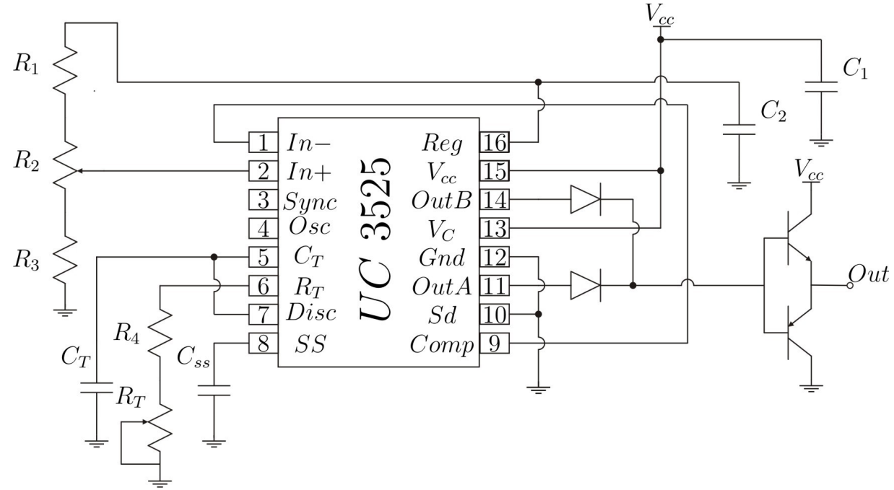
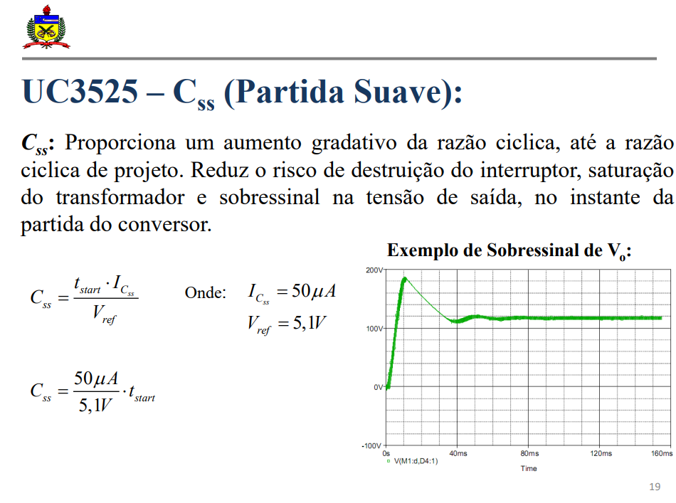
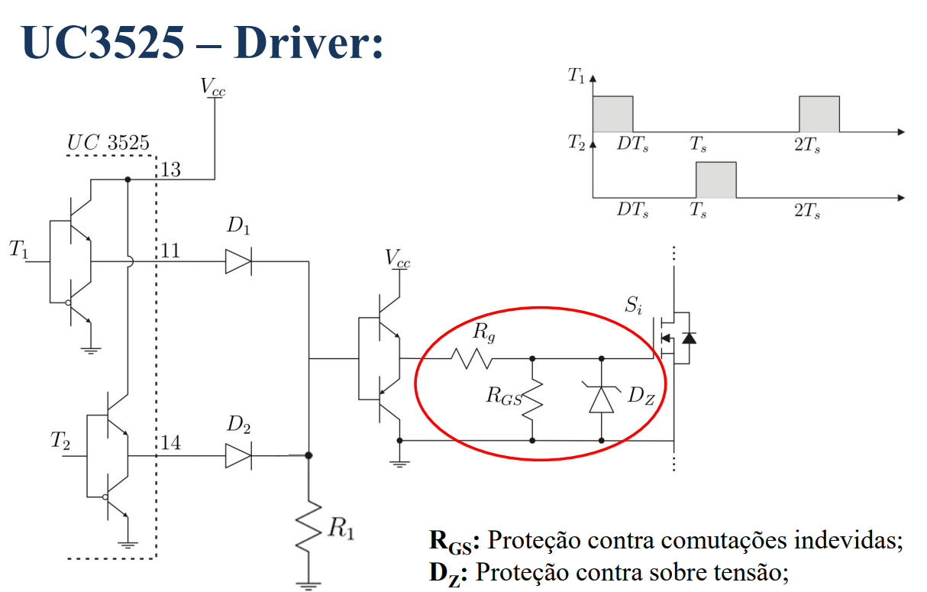
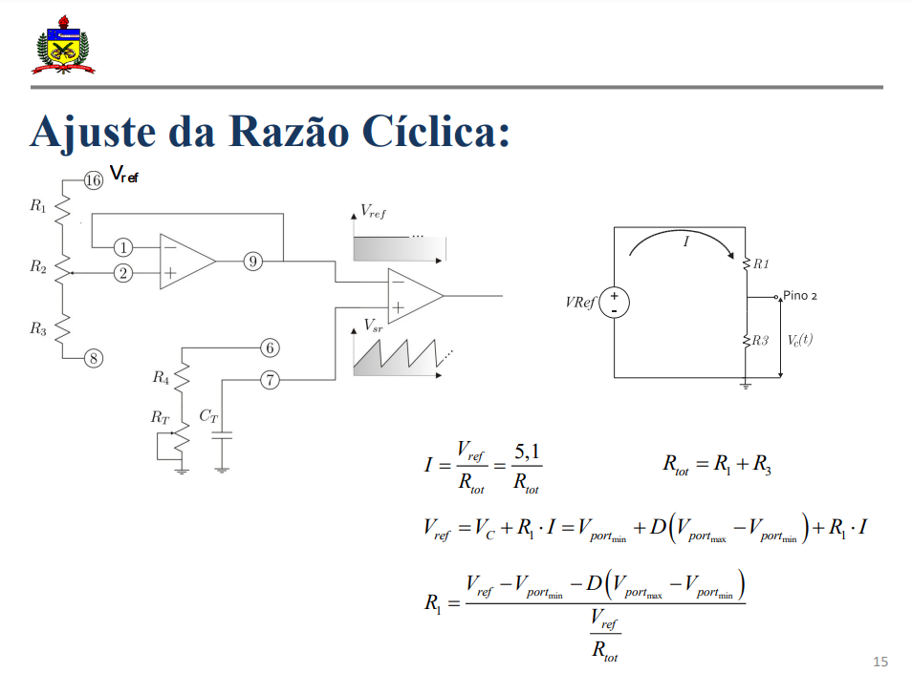
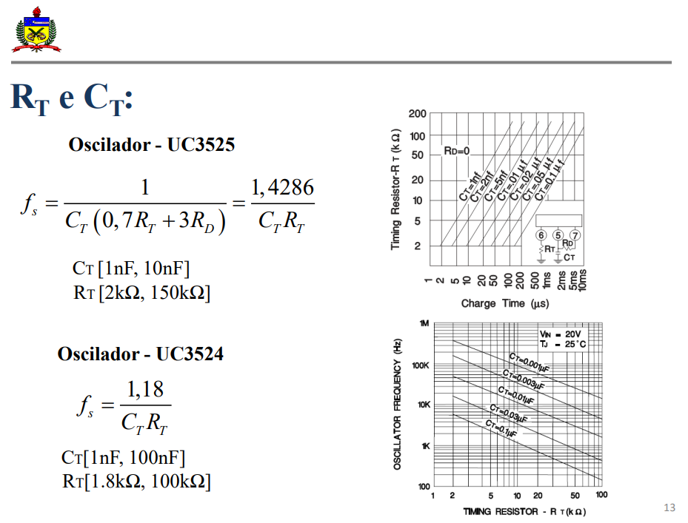
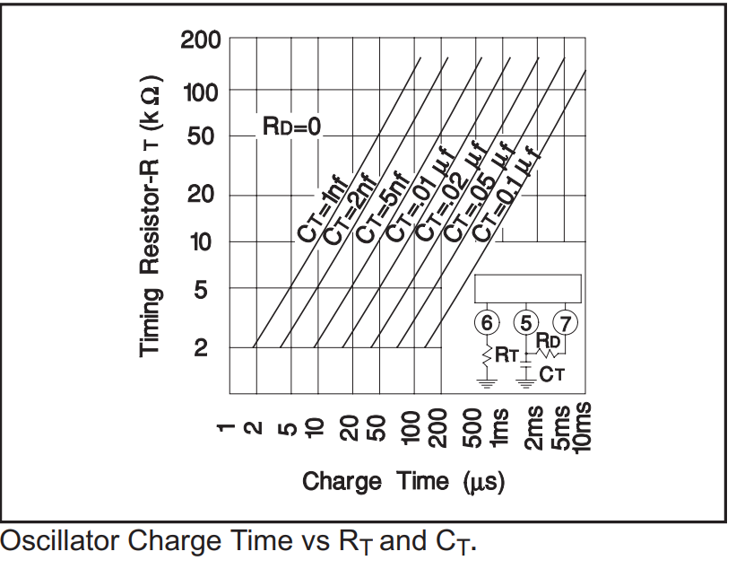
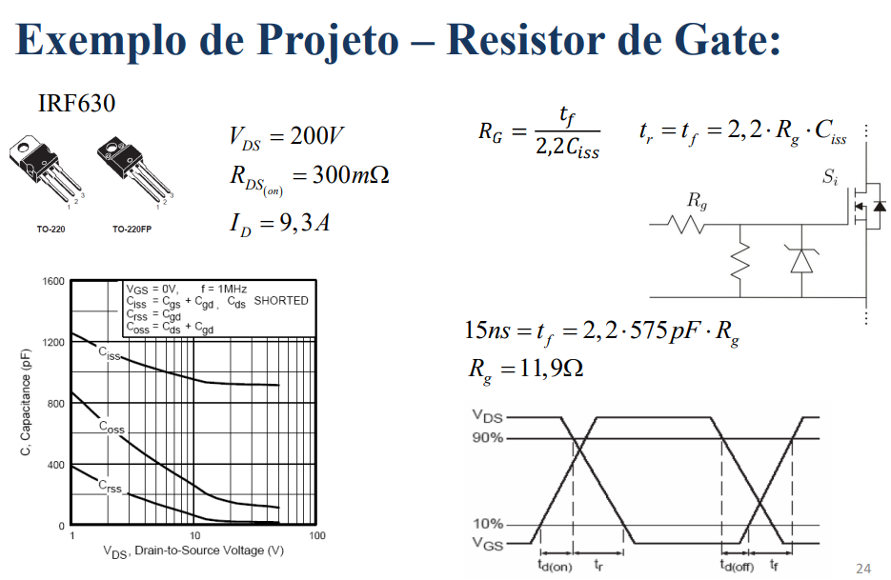
 | Dado | Valor | Unidade
UC3525 | fs | 50000
 | CT | 1.00E-08 | 5.00E-09 | 2.00E-09 | 1.00E-09
 | RT | 2.86E+03 | 5.71E+03 | 1.43E+04 | 2.86E+04
 | Vportmax | 2.9 | V
 | Vportmin | 0.86 | V
 | ICss | 0.00005 | A
 | D | 0.5 | razao cíclica
 | Vref | 5.1 | V
IRF740 | VDS | 400 | V
 | RDS | 0.55 | ohm
 | ID | 10 | A
 | tf | 0.000000024 | s
 | tr | 0.000000027 | s
 | CISS | 1.50E-09 | F
 | tstart | 0.04
 | Css | 3.92E-07
 | VC | 1.88
 | R3 | 10000 | ohm
 | RTOT | 27128 | ohm
 | R1 | 17128 | ohm
 | RG | 7.3 | ohm

